关系图
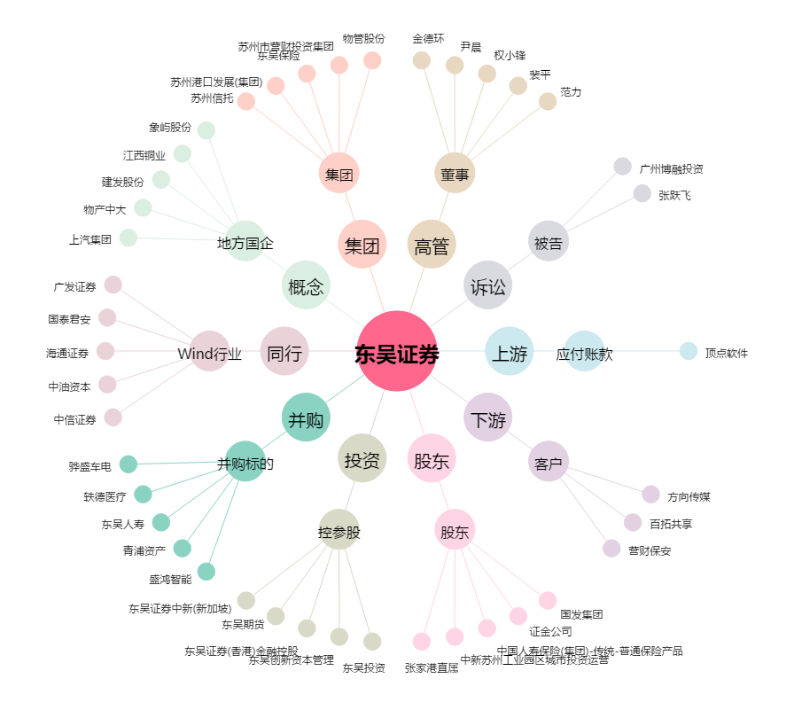
东吴证券[601555.SH] - 关系概览图

